Sheet1
概要、目的

アプリ名: | ミームジェネレーター(未完→完成)
デザイン名: | meme generator.UI | ウィンドウサイズをW800xH700ピクセル
パイソン名: | meme generator.py | オブジェクト名:(Qobject) | クラス:(Object Inspector) | 処理 | 識別番号 | 変数または関数
目的: | 前回の未完成の状態を、安定して使える状態に(完成)したい。 | imageCanvas | QLabel | 画像表示 |  | self.ui.*:
概要: | ①出来れば、日本語に対応。現状はエラーがすごくて難しいです。 | topTextEdit | QlineEdit | 上部テキスト入力 |  | self.ui.*:
 | ②（SNS）に投稿できる、シェアボタンの追加。（アカウント作成がビジネスライクな為、仮ボタンでもOKとします。） | bottomTextEdit | QlineEdit | 下部テキスト入力 |  | self.ui.*:
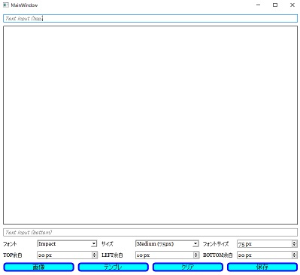
 | ③UIデザインの変更。 もう少しカッコよくしたい。-----------------→ | (1)lordButton (2)templateButton (3)SaveButton (4)shareButton | QpushButton (buttomLayout) | (1)画像選択 (2)テンプレート画像選択 (3)画像を(.jpg-.png)保存 (4)共有→画像,テキストクリア |  | self.ui.*:
 | ④全体の、デバッグ。 | fontComboBox sizeComboBox | QComboBox (controlsLayout) | ・フォント選択 ・サイズ選択 |  | self.ui.*:
ライブラリの 使用; | snsとフォント関係があればインストールする | fontSizeSpinBox paddingSpinBox topLeftMarginSpinBox bottompaddingSpinBox | QSpinBox (controlsLayout) | ・フォントpx変更 ・上左下余白px変更 |  | self.ui.*:
備考 | 現状不安定で、うまく動かないところも多々ある為安定してエラーが出なければOK。 あとは、QTデザイナーでデザインを良くしたいです。 | fontLabel fontSizeLabel topLeftMarginLabel PaddingLabel bottomPaddingLabel sizeLabel | Qlabel (controlsLayout) | QComboBox QSpinBox のラベル(例'サイズ':75px) |  | self.ui.*:

アイコン | meme_icon.icon（300x300ビットマップ、ペイントツールで作成）
 |  |  | css 参考コード | QPushButton {
●アイコンは、ペイントツールで300*300の ビットマップで”*****.icon”で保存する。 |  |  |  | background-color: cyan;
 |  |  |  | border-radius: 8px;
 |  |  |  | border-color: blue;
 |  |  |  | border-style: solid;
 |  |  |  | border-width: 4px;
 |  |  |  | }
 |  |  |  | QLineEdit {
 |  |  |  | border-radius: 4px;
 |  |  |  | background-color: white;
 |  |  |  | }
 |  |  |  | ###########
 |  |  |  | border-radius:28px;
 |  |  |  | border-color:pink;
 |  |  |  | border-style:solid;
 |  |  |  | border-width:6px;
 |  |  |  | background-color:white;
 |  |  |  | background-image:url("./memo.PNG");
 |  |  |  | background-size: 111px 101px;
 |  |  |  | background-repeat:no-repeat;
 |  |  |  | background-position: center;

